Anime_image
TUTO VBA : ANIMER UN SPRITE A L'AIDE D'UNE SPRITESHEET |  |  |  |  |  |  |  |  |  |  |  |  |  |  |  | Bougez le pingouin à l'aide du Pavé Par contre Pingouin ne peut entrer dans les cellules noires à motif bleus
 |  |  |  |  |  |  |  |  |  |  |  | h |  |  | ô
 |  |  |  |  |  |  |  |  | h |  |  |  |  |  |  |  | Table d'animation [X] |  | Table de choix d'animation [Y]
SOMMAIRE |  |  |  |  |  |  |  |  |  |  |  |  |  |  |  |  | index | Position vers la droite | index | Position vers le bas | Animation déplacement
 | Préambule |  |  |  |  |  |  |  |  |  |  |  | h |  |  |  | 1 | 136 | 1 | 138 | vers le bas
 | La Spritesheet |  |  |  |  | ô | h |  |  |  |  |  |  |  |  |  | 2 | 96 | 2 | 100 | vers le bas à droite
 | Fonctionnement du Sprite |  |  |  |  |  |  |  |  |  | h |  |  |  | ô |  | 3 | 59 | 3 | 61 | vers la droite
 | Décors |  |  |  |  |  |  |  |  |  |  |  |  | h |  |  | 4 | 20 | 4 | 20 | vers le haut à droite
 | Algorithme VBA du sprite |  |  |  |  | ô |  | h |  |  |  |  |  |  |  |  | 5 | -20 | 5 | -20 | vers le haut
 | Tutoriaux généraux en liaison |  |  |  |  |  |  |  |  | h |  |  |  |  |  |  | 6 | -59 | 6 | -61 | vers le haut à gauche
 |  |  |  |  |  |  | ô |  |  | ô |  |  |  |  | ô |  | 7 | -96 | 7 | -100 | vers la gauche
Préambule |  |  |  |  |  |  |  |  |  |  |  |  |  |  | Par Waard ;-) |  | 8 | -136 | 8 | -138 | vers le bas à gauche
Ce tuto est conçu pour montrer une méthode d'animation et de déplacement dans Excel d'un sprite à l'aide d'une spritesheet ou feuille à sprites. Tuto créé par COHENNY Tristan, sur Excel-Pratique.com

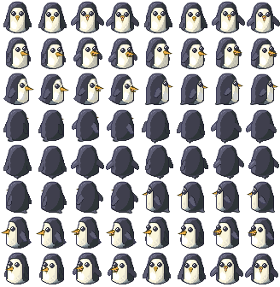
La Spritesheet
La spritesheet ou feuille à sprites est une image contenant toutes les animations (mouvements, attaque,…) d'un sprite personnage (chaque image de l'animation est appelé frame). Chacune de ces animations peuvent être plus ou moins détaillé en fonction du rendu final recherché (le nombre d'images formant une animation n'indiquera pas sa qualité, la qualité ne peut être considérée, que si l'animation reflète ce qu'elle doit représenter dans le style visuelle choisit).

Mais comment en trouver ? Il faudra auparavant définir si votre besoin est professionnel ou amateur, car la diffusion pro necessite une licence autorisant la réutilisation commerciale dans la plupart des pays.

1/ Elles peuvent être trouvées gratuitement sur Google image en tapant par exemple le mot clef spritesheet
2/ Ou en solutions payantes par achat de set d'images sur des sites pro, ex:
 | www.chupamobile.com
3/ Vous pouvez faire appel à un freelance pour créer un set d'images trouvable par ex :
 | www.malt.fr
4/ Il existe aussi les solutions Open Source ;-) comme :
 | www.OpenGameArt.org |  |  |  | Banque de ressources libre de droits
 | www.Spritedatabase.net |  |  |  | Banque de ressources libre de droits dans le cadre d'une utilisation perso
5/ Enfin il y'a aussi, des sites et des logiciels permettant de créer des spritessheet personalisés, par ex :
 | http://gaurav.munjal.us/Universal-LPC-Spritesheet-Character-Generator/#
 | Ce site permet de créer un personnage et de récupérer toutes la sprite sheet avec la plupart
 | des animations utiles (mouvements, combat, etc) \(* u * ) /

Spécifications :
(?) La sprite sheet, doit avoir le fond du décor ou un fond transparent, vous pouvez le faire au besoin à l'aide
de l'outil d'édition d'image > Onglet couleur > Couleur transparente
(?) Les frames doivent tenir dans des cadres correctement alignés, les sprite sheet, où les frames y sont
plus ou moins mélangés, risque de poser problème lorsqu'il faudra découper l'image et que des artéfacs
d'autres frames apparaitront
(?) Pour le choix du sprite, il faut définir sous quel angle de vue, le sprite sera vu : du-dessus ? De-coté ?

Vue en Top view |  |  | Vue de côté | Perspective isométrique

FONCTIONNEMENT DU SPRITE
X
y
Pos axe X = 136
Pos axe Y = 138

 |  |  |  | Les frames d'animation peuvent être organisées
 |  |  |  | pour être lues de manière horizontale ou
 |  |  |  | verticale, ce sera à prendre en compte lors
 |  |  |  | du codage
 |  |  |  | Ici chaque animation se lit de gauche à droite

 |  |  |  | Lors d'une action spécifique, clic sur le bouton
 |  |  |  | descendre par exemple, une action d'animation
 |  |  |  | du sprite spécifique au type descendre se
 |  |  |  | lance et défile l'animation en boucle jusqu'à
 |  |  |  | ce que le sprite est atteint sa destination

1/ Tout d'abord, il faut rogner l'image sur la 1er frame pour obtenir la taille par défaut d'1 sprite
La taille du cadre rogné est sensée être partagé par tous les sprites, c’est-à-dire qu'aucun sprite
n'est sensé en sortir ou des artéfacs d'autres sprites y entrer
Si c'était le cas, il faudrait lors du code modifié la taille de la zone rogné, ce qui peut poser un problème
de fluidité de l'animation
Ensuite vous pouvez modifier la taille de l'image du sprite, pour correspondre à votre souhait, de préférence
il faut que le sprite ne dépasse pas la cellule où il s'y trouve et qu'il y soit bien positionné à l'intérieur
Vous pouvez y ajouter des effets à l'aide de l'outil d'édition d'image, mais certains effets combinés peuvent
poser des problèmes de fluidité d'animation, ce sera à tester lors du codage

2/ L'animation consiste à déplacer la spritesheet à l'intérieur de la zone rognée, comme vous pouvez le
comprendre il s'agit de déplacer un carré à l'intérieur d'un carré, le carré déplacé n'étant pas la partie visible.
Ce déplacement va créer l'animation.

Dans le cas contraire, bouger la zone rognée à l'intérieur de la spritesheet, entrainerait une modification
du placement du sprite sur la carte, tout le long de l'axe d'animation, empêchant aussi la simulation de l'animation
Pour ce faire, il faut connaitre la position de chaque frame, sur les axes X et Y.
L'axe X qui se déroule à l'horizontale, correspond dans cette spritesheet aux frames d'animation du sprite
L'axe Y qui se déroule à la verticale, correspond dans cette spritesheet aux types d'animation du sprite
Le code d'animation, va récupérer au fur et à mesure les positions d'animation du sprite dans 2 tableaux,
Pour créer ces tableaux, récupérer et reporter ces postions X; Y vous pouvez utiliser les macros
Sub Repérage_val_positionY et Sub Repérage_val_positionX, qui permettent de bouger la spritesheet
d'1 point vers la gauche et le haut dans la zone rognée, quand le sprite est correctement positionné reporter
cette position dans le tableau (la position concerne les coordonnée du point haut à gauche de la frame).

X
y
+
(?) Chose à savoir, les coordonnées des positions ne suivent pas une échelle linéraire positive, cela se
présente sous une échelle positive/négative, les axes de changement de signe se trouve au milieu de chaque
axe, cela ressemble à ça dans cette spritesheet |  |  |  |  |  |  |  |  | width
 |  |  |  |  |  |  |  | #NAME?

+
0
-
 |  |  |  |  |  |  |  |  |  |  |  | [0;0]

-

Normalement si la spritesheet est correctement faite vous pouvez faire une extrapolation, car les zones sont
sensées être de même taille

Vos tableaux doivent donner ça :

Et votre sprite est sensé ressembler à ça :

Décors

Le tuto, ne se concentre pas sur la création de jeu, mais seulement sur le fonctionnement du sprite.
Mais pour faire fonctionner correctement les animations du sprite, il faut que celui-ci soit toujours au 1er plan
sauf si à certain moment vous souhaitez qu'il disparaissent plus ou moins derriére un élément.
Vous devez suivre les règles de mise en scène.
Arrière plan / décors principal
Décors de 2e plan
Sprite 1
Décors de 1er plan

Ces décors, peuvent être réalisés avec des images, des formats cellules, ou les 2.
Néanmoins Excel n'étant pas fait pour contenir des centaines d'images, il faudra faire attention au nombre et au
poid de ces éléments.

Afin de gérer des collisions et des intéractions avec les décors, il faudra que les décors aient la taille des cellules
Excel où ils se trouvent, cela permettra, quand le sprite intéragira avec la cellule, de savoir suivant sa valeur ou
sa couleur par exemple, d'effectuer une action spécifique. Ainsi dans ce tuto, le pingouin est capable de bouger
sur les cases blanche de l'iceberg, mais ne peut entrer dans les cases noires à motif bleu

Le décors du tuto, à donc 2 type de décors :
 | - Les cases blanches de l'iceberg où le pingouin se déplace
 | - Les cases noires de l'océan où le pingoin ne peut aller
Le code VBA ne lance pas d'animation si le sprite entre dans une case noire
Mais on pourrait entrer des intéractions supplémentaires, en fonction des formats et
valeurs cellule spécifique à ces cellules par exemple

Il suffirait lors du déplacement de tester l'existence de la condition de format ou de valeur de ces cellules pour y
lancer un événement.

Algorithme VBA du sprite

La spritesheet permet de faire 8 types d'animation :
- Bouger vers le bas
- Bouger vers le bas à droite
- Bouger vers la droite
- Bouger vers le haut à droite
- Bouger vers le haut
- Bouger vers le haut à gauche
- Bouger vers la gauche
- Bouger vers le bas à gauche
Les 8 codes d'animations auront un code similaire, avec quelques variables pour gérer les sens spécifique

L'algorithme va consister à ce modèle d'action (code couleur repris dans la démo plus bas)
1. Déplacer le sprite vers sa cellule de destination sauf si la cellule de destination est noire
2. Déplacer la spritesheet dans la zone rognée pour montrer la frame à l'aide d'une boucle

Le nombre de boucle d'animation peut être variable, en fonction de la distance à parcourir et du nombre de
frames d'animation formant 1 mouvement, le tout est d'aboutir à un effet convaincant.
Par exemple, pour une animation en animé, il faut en moyenne 24 images seconde pour un mouvement fluide.
Ici le sprite à 8 frames pour reproduire 1 mouvement, mais 1 mouvement sur une distance de 50 pixels, donne pour
résultat, une animation lente, si on fait 2 boucles d'animation, alors l'impréssion d'animation de mouvement
devient plus convaincante, le pingouin se déplace à allure normale vers sa case adjacente.
Ainsi dans le même exercice, avec un sprite à 4 frames, il faudrait certainement 4 boucles pour arriver à l'effet.
De plus, dans le cadre d'une animation de déplacement, il faudra paramétrer la boucle d'animation par rapport au déplacement du sprite, voir le code plus bas

Sub monter()
Dim boucle_sprite As Byte
Dim Sprite As Shapes
Dim Nom_Sprite, adresse As String
Dim anim_type, top_depart, top_arriv, index_dep As Double
Dim i As Integer

'Mémo position des animations de la zone rognée dans la feuille de sprites
'1 PictureOffsetY : 138 vers le bas
'2 PictureOffsetY : 100 vers le bas à droite
'3 PictureOffsetY : 61 vers la droite
'4 PictureOffsetY : 20 vers le haut à droite
'5 PictureOffsetY : -20 vers le haut
'6 PictureOffsetY : -61 vers le haut à gauche
'7 PictureOffsetY : -100 vers la gauche
'8 PictureOffsetY : -138 vers le bas à gauche
'Départ de l'animation de mouvement vers la droite PictureOffsetX : 136 96 59 20 -20 -59 -96 -136

'-------------------------------------------------------------------------------------------------------------------
On Error Resume Next 'Désactiver la gestion d'erreur en passant la ligne pour dérouler l'animation jusqu'à la fin quoi qu'il arrive
'-------------------------------------------------------------------------------------------------------------------

'1. Définiton des variables |  | Le code étant standard, il n'y a que les 5 parties indiquées par qui doivent être adaptées
'-------------------------------------------------------------------------------------------------------------------
Nom_Sprite = "Pingouin" 'Définition au nom du sprite qui est le nom de l'image (éviter les espaces) - Vous pouvez aussi rendre le nom dynamique en utilisant Selection.Name par exemple, ainsi si vous cliquer sur une image, ce sera ce sprite qui bougera
Set Sprite = ActiveSheet.Shapes 'Définition de l'objet shapes pour raccourcir la lecture du code au niveau visuel pour le programmeur
boucle_sprite = 1 'Définition du départ de la boucle d'animation à 1, soit l'index sur l'axe X => 1 correspondant à la valeur 136
anim_type = -20 'Définition du type d'animation sur l'axe Y à afficher, voir mémo
adresse = Sprite(Nom_Sprite).TopLeftCell.Address(RowAbsolute:=False, ColumnAbsolute:=False) 'Définition de l'adresse du sprite pour le bouger à partir de là
top_depart = Cells(Range(adresse).Row, 1).Top 'Définition de la hauteur de la cellule de départ où se trouve le sprite
top_arriv = Cells(Range(adresse).Row - 1, 1).Top 'Définition de la hauteur de la cellule d'arrivée où ira le sprite au maximum
 |  |  | Les propriétés de cells sont intéressantes, à partir de ses propriétés on peut récupérer une adresse, en ne mouvementant des variables bien spéciques Ligne ou Colonne, voir les 2 Les propriétés de Cells est Cells(Ligne,Colonne) Ainsi si on monte le sprite de 1 ligne, il suffit de retirer 1 la ligne où se trouve le sprite Ajouter 1 à la ligne si on descend, retirer ou ajouter 1 si on va à gauche ou à droite Par contre, pour les mouvements en diagonale il est necessaire de gérer la propriété .Left pour calculer le déplacement vers la gauche/droite, vous trouverez le détail dans le code de l'onglet développeur.

index_dep = (top_depart - top_arriv) / 16 'Définition de l'index de déplacement par la différence de hauteur des cellules de départ et d'arrivé, divisé par le coef x2 du nombre de frames soit 16 (comme indiqué plus haut, il faut faire 2 mouvements)
 |  | Afin de forcer l'explication de la ligne ci-dessus, on va animer autant de fois qu'on déplacera le pingouin, on anime par rapport au déplacement, c'est donc le déplacement qui va induire l'arrêt de la boucle d'animation, ainsi plus on anime un mouvement complet, plus lent sera le déplacement, et moins il y'aura de frames dans la spritesheet, plus il faudra produire de mouvement, pour ne pas avoir une animation saccadée par exemple. Ici la spritesheet comporte 8 frames, la longueur est moyenne, pour avoir une animation vraiment fluide il en faudrait 24, hors le but est d'avoir une animation type jeu 32bits, donc on doit tourner autour d'une animation 8-12 frames, afficher une boucle de 8 frames ferait qu'on aurait une animation lente pouvant entrainer un risque d'une animation quasi inexistante pour l'utilisateur, surtout dans les sprites à 4 frames par exemple, c'est pour ça qu'il faut ajouter plus de tour de boucle d'animation, dans un sprite à 8 frames, on voit 2 fois les 8 frames, pendant presque 1 seconde, permettant à l'utilisateur de voir bouger le pingouin jusqu'à sa destination
 |  | (?) Voir aussi la ligne 254 sur une adaptation possible à faire
'-------------------------------------------------------------------------------------------------------------------

'2. Boucle d'animation du Sprite
'-------------------------------------------------------------------------------------------------------------------
If ActiveSheet.Range(Cells(Range(adresse).Row - 1, Range(adresse).Column).Address).Interior.ColorIndex = 1 Then Exit Sub 'si couleur cellule noire alors pas d'animation
Si le sprite doit intérargir avec le décors de destination avant de bouger il faut placer l'événement ici comme pour le code en rouge
Do While top_depart >= top_arriv 'Boucle Tant Que [Top_départ+index de déplacement] est inférieur ou égal à Top_d'arrivé
'----------------------------------------------------------------------------------------------------------------
i = Application.WorksheetFunction.VLookup(boucle_sprite, Range("TABLE_ANIM"), 2, False) 'Définition index de la feuile à sprites où déplacer l'image dans la zone rognée sur l'axe horizontale X, repris dans le tableau excel
Sprite(Nom_Sprite).PictureFormat.Crop.PictureOffsetX = i 'Déplacer l'image dans zone rognée suivant index marcheur i sur axe X
Sprite(Nom_Sprite).PictureFormat.Crop.PictureOffsetY = anim_type 'Déplacer l'image dans zone de rognée suivant index i sur axe Y
Sprite(Nom_Sprite).Top = top_depart 'Bouger l'image suivant variable marcheur Top_depart+index_dep
'-----------------------------------------------------------------------------------------------------------------
DoEvents 'redonner la main sur Excel à user afin de montrer le déplacement
Application.ScreenUpdating = True 'reraffraichir l'écran afin d'améliorer la vision du déplacement
'-----------------------------------------------------------------------------------------------------------------
boucle_sprite = boucle_sprite + 1 'Prendre index valeur frame d'animation suivante dans le tableau pour la MàJ de i au prochain tour
If boucle_sprite > 8 Then boucle_sprite = 1 'Si boucle d'animation dépasse le nombre de frames d'animation alors revenir à 1 pour valeur de redémarrage
top_depart = top_depart - index_dep 'MàJ variable marcheur pour bouger le sprite à la prochaine boucle
Pour le calcul de la variable Top_depart il est necessaire dans ma technique d'adapter le signe +/- en fonction de si on monte ou on descend. Sinon vous pouvez aussi lors de la définition multiplier par le coef -1 pour changer de signe la variable, il est necessaire de soustraire quand on va vers la gauche et en haut.
'----------------------------------------------------------------------------------------------------------------
Loop
'-------------------------------------------------------------------------------------------------------------------

'3. Ajustement de l'image à la fin de l'animation
'-------------------------------------------------------------------------------------------------------------------
Sprite(Nom_Sprite).PictureFormat.Crop.PictureOffsetX = 136 'Revenir par défaut à la fin de l'animation à la valeur d'origine de l'axe X ayant été modifié
Sprite(Nom_Sprite).Top = top_arriv 'Ajuster par défaut si pas arrivé correctement la position du sprite là où il doit se trouver
'-------------------------------------------------------------------------------------------------------------------
Si le sprite doit intérargir avec le décors de destination après avoir bougé il faut placer l'événement ici

End Sub

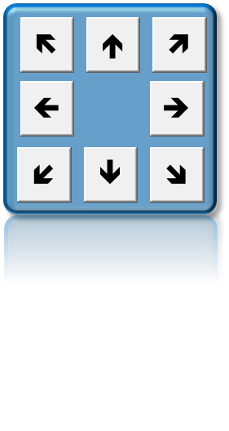
 |  |  | Le Gamepad, permettra de manière plus simple de bouger le sprite, les bouton sont associés à l'aide de l'outil d'édition d'image avec une forme

Tutoriaux généraux en liaison

Pour aller plus loin, et voir comment l'animation de sprite dans un jeu se fait, il existe ces cours, la programmation
par contre est sur d'autres types de languages, mais voir comment cela est appliqué peut être utile en VBA pour
essayer d'y reproduire.
http://www.demonixis.net/flixel-afficher-et-animer-un-sprite/
https://openclassrooms.com/courses/creer-un-mini-rpg-en-javascript-avec-canvas/les-personnages-1
https://openclassrooms.com/courses/creez-vos-jeux-avec-game-maker/une-animation-avec-les-sprites
https://openclassrooms.com/courses/un-site-web-dynamique-avec-jquery/programmez-vos-jeux-avec-gamequery

Exemple en vidéo, du concept d'animation avec une spritesheet
https://www.youtube.com/watch?v=GzC2K-kn31o
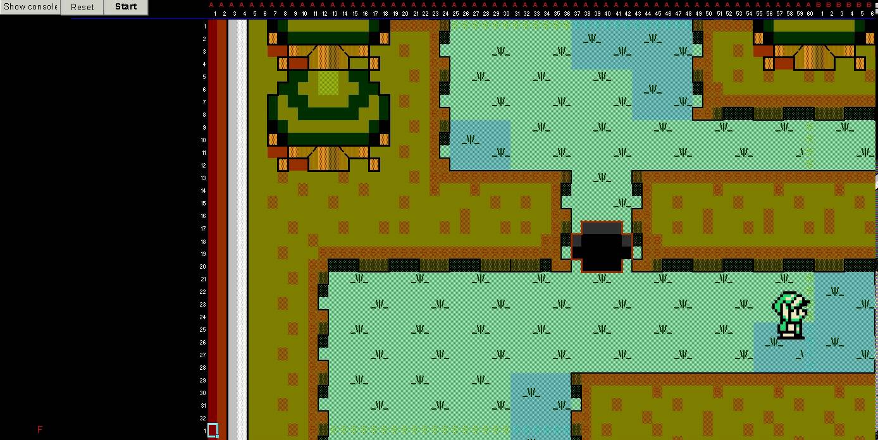

ฅʕ•̫͡•ʔฅ Si le sujet vous inspire, n'hésitez pas à faire vous aussi un tuto ｡•ﻌ•｡ʔฅ ✩

